Hoja1
Dirección de Asuntos Jurídicos
CLAVE | FOTOGRAFIA | NOMBRE | ALTA | CARGO | DIRECCION | TELEFONO | FACEBOOK | TWITER | CORREO
SBA |  | HILDA GUADALUPE UGALDE BUSTILLO | 01/02/2022 | Subdirector | Damaso Rodríguez #275 Centro Metropolitano | 8444121264 | Desarrollol Integral de la Familia | DIF_Saltillo | transparencia@dif.saltillo.com
PM |  | ALEJANDRO GABRIEL LLAMA RODRIGUEZ | 08/01/2018 | Procurador Municipal | Damaso Rodríguez #275 Centro Metropolitano | 8444121264 | Desarrollol Integral de la Familia | DIF_Saltillo | transparencia@dif.saltillo.com
JDA |  | BRENDA JESSICA BERUMEN VIRAMONTES | 06/02/2025 | Jefe de Departamento | Damaso Rodríguez #275 Centro Metropolitano | 8444121264 | Desarrollol Integral de la Familia | DIF_Saltillo | transparencia@dif.saltillo.com
ABGA | 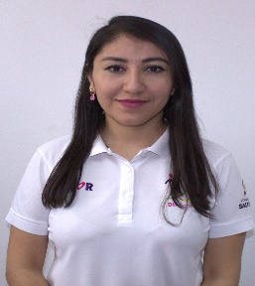 | GRISELDA CAROLINA SALINAS TORRES | 03/10/2022 | Abogado | Damaso Rodríguez #275 Centro Metropolitano | 8444121264 | Desarrollol Integral de la Familia | DIF_Saltillo | transparencia@dif.saltillo.com
ABGB |  | LUZ MARIA MONTIEL VILCHIS | 01/01/2015 | Abogado | Damaso Rodríguez #275 Centro Metropolitano | 8444121264 | Desarrollol Integral de la Familia | DIF_Saltillo | transparencia@dif.saltillo.com
ABGB |  | CHRISTOPHER EDUARDO RIVERA CEDILLO | 01/08/2024 | Abogado | Damaso Rodríguez #275 Centro Metropolitano | 8444121264 | Desarrollol Integral de la Familia | DIF_Saltillo | transparencia@dif.saltillo.com
PSCC |  | MA. DE LOURDES SANCHEZ HERREA | 06/01/2020 | Psicólogo | Damaso Rodríguez #275 Centro Metropolitano | 8444121264 | Desarrollol Integral de la Familia | DIF_Saltillo | transparencia@dif.saltillo.com
PSCC | 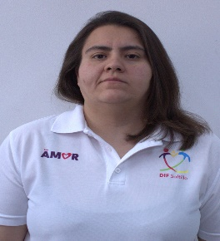 | ALEJANDRA CHAPA CEPEDA | 02/01/2019 | Psicologo | Damaso Rodríguez #275 Centro Metropolitano | 8444121264 | Desarrollol Integral de la Familia | DIF_Saltillo | transparencia@dif.saltillo.com
AB | 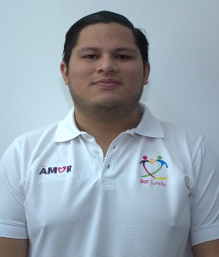 | EMILIO AGUIRRE GUILLERMO | 01/01/2025 | Auxiliar | Damaso Rodríguez #275 Centro Metropolitano | 8444121264 | Desarrollol Integral de la Familia | DIF_Saltillo | transparencia@dif.saltillo.com
 |  |  |  |  |  |  | Fecha de actualización:30/06/2026 Area responsable: Recursos Humanos y Capacitación Nombre del Responsable: Carlos Alonso Viera Ruiz

